상품제안서
린넨 수첩 48절 (고급형/투명형) | 상품코드: S43614

 |  |  |  |  |  |  | 02-713-8555 | www.synergygift.co.kr
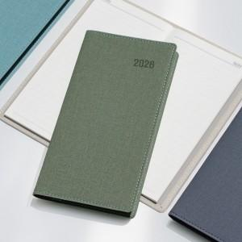

【상세/제작정보】

【인쇄/포장옵션】 | 불박, 금박, 은박 / OPP(비닐)

【공급단가】 | 수량 | 50~ | 300~ | 500~ | 1,000~ | 5,000~
*VAT별도 | 투명형 | 4,060원 | 3,790원 | 3,610원 | 3,550원 | 3,400원
 | 고급형 | 4,460원 | 4,190원 | 4,010원 | 3,950원 | 3,800원

【상품 URL】 | https://www.synergygift.co.kr:443/src/goods_detail.php?gdno=43614

